データ
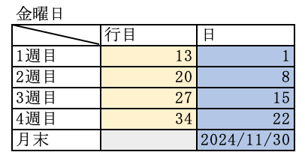
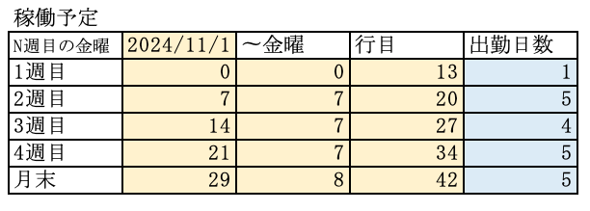
 | 自動入力データ |  |  |  |  |  |  |  |  |  |  |  | 金曜日
 | 0 |  |  |  |  |  |  |  |  |  |  |  |  | 行目 | 日
 | 1 | 通常勤務 | 普通 | 定時 | 8:00:00 | 16:00:00 | 8:00:00 |  |  | 12:00:00 | 13:00:00 |  | 1週目 | 13 | 1
 | 2 | 通常勤務 | 普通 | 定時 | 14:30:00 | 22:00:00 | 7:30:00 |  |  | 18:00:00 | 19:00:00 |  | 2週目 | 20 | 8
 | 3 | 通常勤務 | 普通 | 定時 | 22:00:00 | 1900-01-01 08:00:00 | 10:00:00 |  |  | 1900-01-01 02:00:00 | 1900-01-01 03:00:00 |  | 3週目 | 27 | 15
 | 4 |  |  |  |  |  |  |  |  |  |  |  | 4週目 | 34 | 22
 | 5 |  |  |  |  |  |  |  |  |  |  |  | 月末 |  | 2024-11-30

 |  |  |  |  | 稼働予定 |  |  |  |  |  | 実稼働
 |  |  |  |  | N週目の金曜 | 2024-11-01 | 〜金曜 | 行目 | 出勤日数 |  | N週目 | 勤怠表 | 変換
 | 1日の実稼働時間 |  | 6 | H | 1週目 | 0 | 0 | 13 | 0 |  | 1週目 | 0:00:00 | 0.00
 |  |  |  |  | 2週目 | 7 | 7 | 20 | 0 |  | 2週目 | 0:00:00 | 0.00
 |  |  |  |  | 3週目 | 14 | 7 | 27 | 0 |  | 3週目 | 0:00:00 | 0.00
 |  |  |  |  | 4週目 | 21 | 7 | 34 | 0 |  | 4週目 | 0:00:00 | 0.00
 |  |  |  |  | 月末 | 29 | 8 | 42 | 0

2024-10-01 | 変更厳禁 | 当月の営業日数 | 23 |  | 初日 | 第1金曜日 | 第2金曜日 | 第3金曜日 | 第4金曜日 | 末日 |  |  | 第1金曜日 | 残営業日 | 第2金曜日 | 残営業日 | 第3金曜日 | 残営業日 | 第4金曜日
 |  | 交通費判断項目 |  |  | 2024-11-01 | 2024-11-01 | 2024-11-08 | 2024-11-15 | 2024-11-22 | 2024-11-30 |  |  | 2024-11-01 | 19 | 2024-11-08 | 14 | 2024-11-22 | 9 | 2024-11-30 |  | 2024-11-01 | 2024-11-08 | 2024-11-15
 |  | 予想 リモート状況 ※未入力時赤 | 交通費 ※未入力時赤 | 勤務形態 | 稼働時間 （h/日） | 2024/10/01 ~ 2024/10/04 稼働予定時間 | 2024/10/05 ~ 2024/10/11 稼働予定時間 | 2024/10/12 ~ 2024/10/18 稼働予定時間 | 2024/10/19 ~ 2024/10/25 稼働予定時間 | 2024/10/26 ~ 2024/10/31 稼働予定時間 | 精算幅 下限 （h/月） | 総出勤 予定 時間 （h/月） | 2024/10/01 ~ 2024/10/04 実稼働時間 | メンター 確認欄 | 2024/10/05 ~ 2024/10/11 実稼働時間 | メンター 確認欄 | 2024/10/12 ~ 2024/10/18 実稼働時間 | メンター 確認欄 | 2024/10/19 ~ 2024/10/25 実稼働時間 | 調整可否 | 時点 月末着地 見込 | 時点 月末着地 見込 | 時点 月末着地 見込 | 備考・補足
日勤 次郎 |  | 週2リモート | 定期券購入無し、交通費発生あり | 日勤 | 8 | 40 | 40 | 40 | 40 | 0 | 140 | 160 | 32 | 済 | 45 | 済 | 32 | 済 | 40 | 可 | 152 | 157 | 149

鈴木 シフト | 鈴木シフト | リモートなし | 交通費発生無し | シフト | 6 | 0 | 0 | 0 | 0 | 0 |  | 0 | 0.00 |  | 0.00 |  | 0.00 |  | 0.00

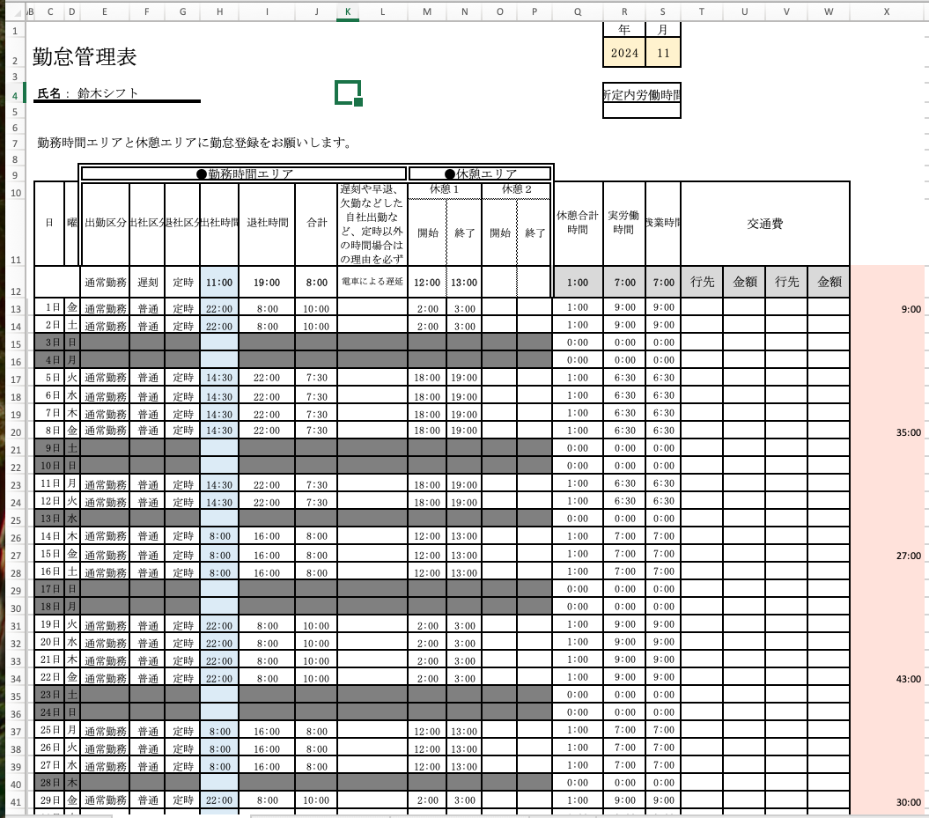
配色説明

 | X |  | ＝

 | ＋＋ |  | ＝

 | ＝

 | 1日の予定実稼働時間

 | 週の出勤日数(「雛形」H列をカウント)

 | 週の予定稼働時間

 | 月の予定稼働時間

 | 「雛形」X列より毎週の稼働時間

 | 毎週の稼働時間(百分率)

 | 「雛形」R2, S2より当年, 当月 （日付、曜日など「雛形」全般を利用したもの）

使用方法
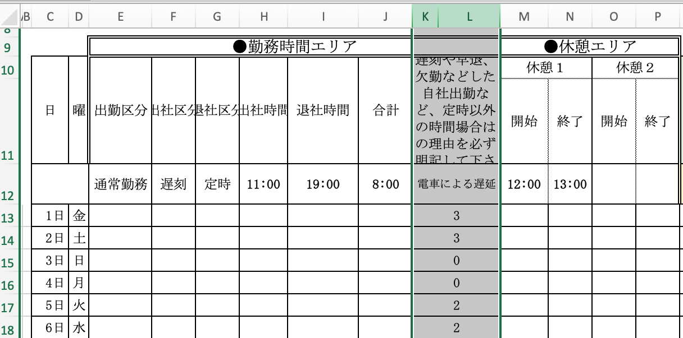
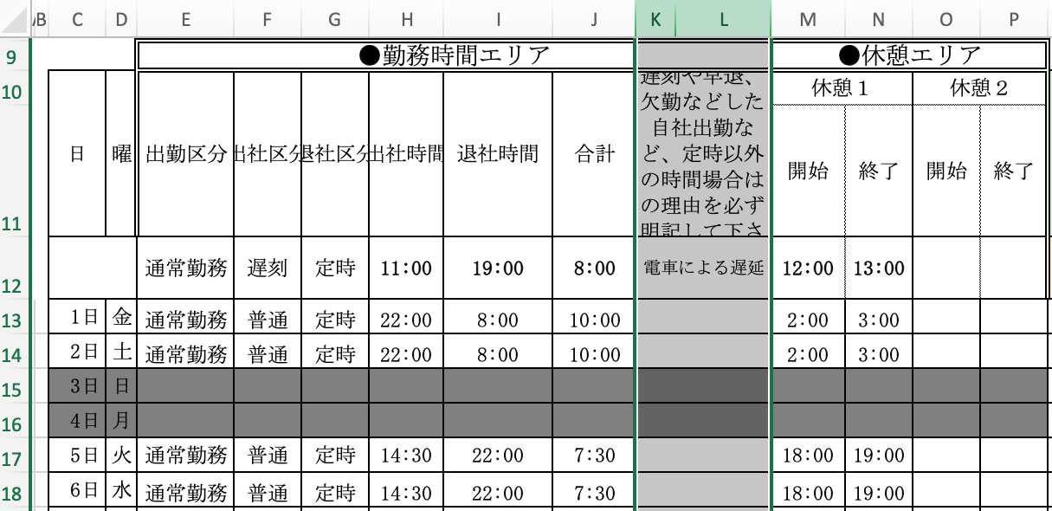
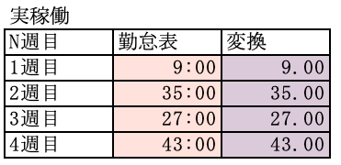
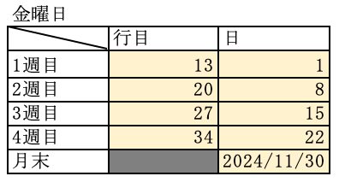
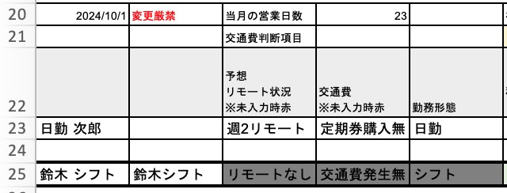
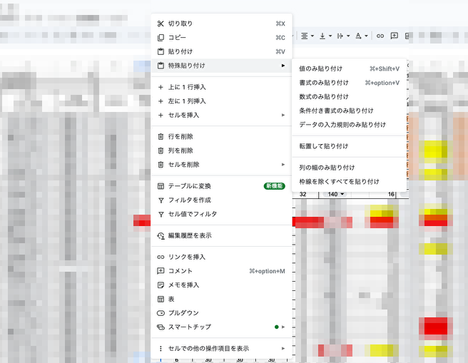
🔳使用方法 ※マクロ使用
＝＝＝①Sheet雛形にベースを記入＝＝＝
・Sheet雛形 C4 に 氏名を記入
・R2に当年(YYYY) S2に当月(M)を記入
※日付、曜日は関数により自動入力
＝＝＝②Sheetデータにベースを記入＝＝＝
・1日の実績時間を記入する
※個人の1日の稼働時間を記入する
・自動入力データを入力する
↑添字 ↑データ
※左側の0〜5の数字(添字)が右側のデータに対応する。
③で実行する自動入力の際に、入力したいデータを左側の数字(添字)で指定する。
※データは個人の勤怠に合わせたパターンを記入する上記の例は
(添字0は休日のグレーアウトを表現している)
添字1 8:00〜16:00
添字2 14:30〜22:00
添字3 22:00〜翌8:00 の3パターンを記入している。
＝＝＝③Sheet雛形 の kl列 に添字を入力し、データを自動入力させる。＝＝＝
・②で記入したデータを元に、自動入力したい行のkl列に添字を入力する。
※個人の当月の出勤予定表を参照し、1ヶ月分入力する。
※現時点では稼働予測しか正しい値が出力されないので、後に実績稼働時間に変更(残業, 遅刻早退, 等)が発生した場合は、
都度手動で書き直す必要がある。
※マクロを使用して自動入力する為、Excelファイルで実行する必要がある。
マクロ実行環境にない方はデータのコピペor手入力で対応してください。
自動入力以外のデータはSheet関数を使用していますので、そのまま利用可能です。
・Sheetデータの「自動入力」ボタンをクリックし、Sheet雛形へデータが入力されたことを確認する。
添字がデータに変換される。
＝＝＝④Sheetデータに値が反映された事を確認する＝＝＝
🔳各データの詳細
・項目
・稼働予定
・yyyy/mm/dd
N週目の金曜または月末の日にち-1を表す
・〜金曜
金曜日(0)から金曜(7)までの日数。
1週目は月初から金曜日までの日数
月末は第4金曜から月末までの日数
・行目
金曜が「雛形」の何行目にあるかを表す
・出勤日数
土曜〜金曜からまでの間で「雛形H列」に値が入っている日数を表す
(値が入っている日数のみ出勤とみなす)
・実稼働
・勤怠表
「雛形」X列より土曜〜金曜の実稼働時間を表す
・変換
社内共通の勤怠表へ転記可能にする為、百分率に変換する
例）
0:15 → 0:25
0:30 → 0:50
0:45 → 0:75
・金曜日
・行目
金曜が「雛形」の何行目あるかを表す
・日
「雛形」13行目が1日でることを前提に
項目 ”行目” が何日にあたるかを表す
＝＝＝⑤社内共通の勤怠表へコピペする＝＝＝
・貼り付けの際は値のみ貼り付け、
また社内共通の勤怠表の関数などを壊してしまわないように下記の「・貼り付け範囲」をご確認ください
・勤怠表
・貼り付け範囲
＝＝＝⑥勤怠表を提出する＝＝＝
1.フォルダ名を確認
最新の弊社案内のフォルダ名規則に順守している事
2024/11現在は以下
現場よりファイル名の指定がある方は、指定の通り格納をお願いいたします。
指定がない場合は、下記のように「年月」「名前」「勤怠表/経費申請書」の記載をお願いいたします。
（例）2022年XX月勤怠表_Name
なお、書類が複数ある場合は、自身の名前でフォルダを作成し、その中に格納してください。
2.「雛形」に異常がない事を確認する
・氏名は正く記入されているか
・年月は正しく表記されているか
・日付、曜日は当月と同じであるか
・月末の日付は正しいか（来月の1日が反映されてないか）
・【月合計】欄は正しい値が反映されているか
・その他、表記に異常は無いか
3.「雛形」X列を削除
削除後に「雛形」W列の罫線が消えていないことを確認
4.「雛形」以外のシートを削除する
5.最後に「雛形」に変化がないことを確認し最新の弊社案内に従って提出する
貼り付け出来ません、
直接「社内共通の勤怠表」の
ドロップダウンより選択してください。
実績稼働時間が確定したタイミングで
単体セルをコピーして貼り付け
セルをコピーし貼り付け
赤枠セルを選択しコピー、先頭を基準セルとし
「社内共通の勤怠表」に値のみ貼り付け
※以降"「社内共通の勤怠表」に値のみ"は省略
1.貼り付けたいセルを選択して右クリック
※複数セルの場合は先頭(左端)の
セルを基準に貼り付け
2.特殊貼り付けを選択
3.値のみ貼り付け
※コンチプラン
想定通りに行かなかった場合は
一度 control+Z で実行前の状態に
戻してください
目次

＝＝＝①Sheet雛形にベースを記入＝＝＝
＝＝＝②Sheetデータにベースを記入＝＝＝
＝＝＝③Sheet雛形 の kl列 に添字を入力し、データを自動入力させる。＝＝＝
＝＝＝④Sheetデータに値が反映された事を確認する＝＝＝
＝＝＝⑤社内共通の勤怠表へコピペする＝＝＝
＝＝＝⑥勤怠表を提出する＝＝＝

